세금
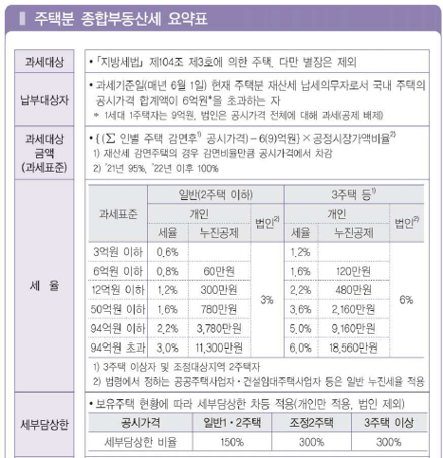
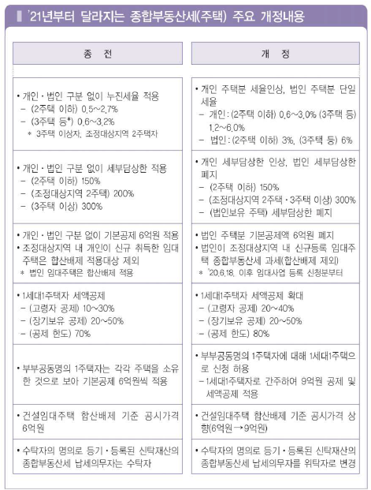
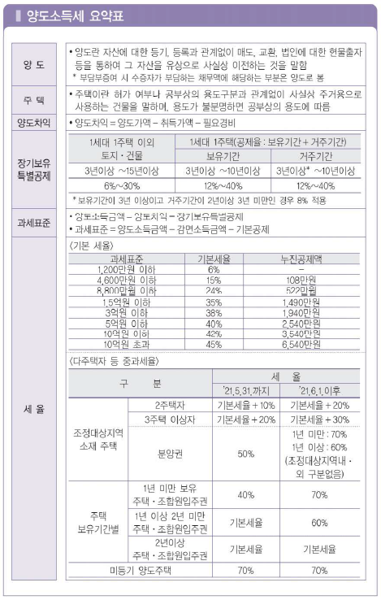
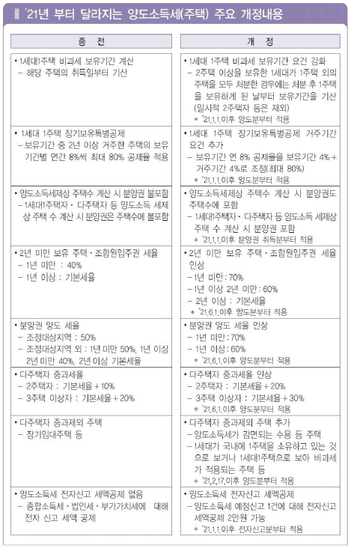
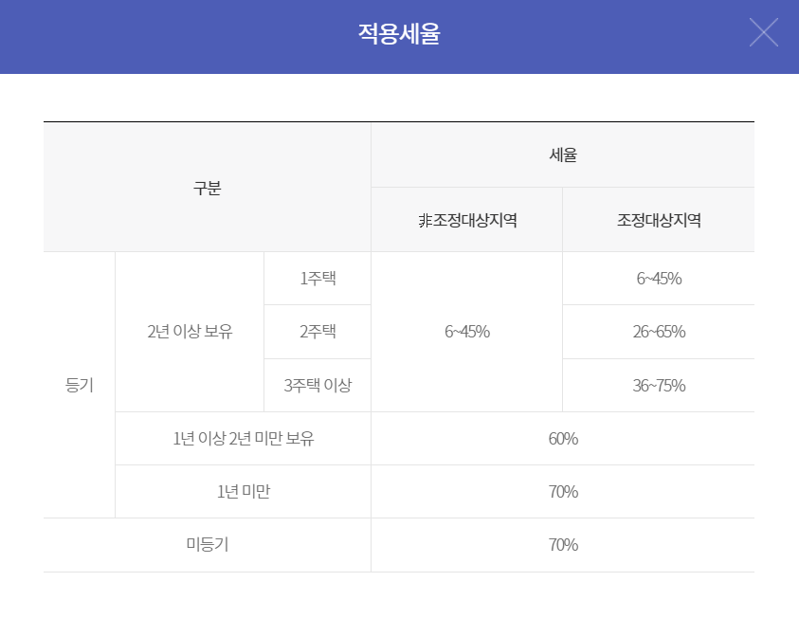
취득세 |  |  |  | 양도세 |  |  |  |  |  |  | 중개수수료
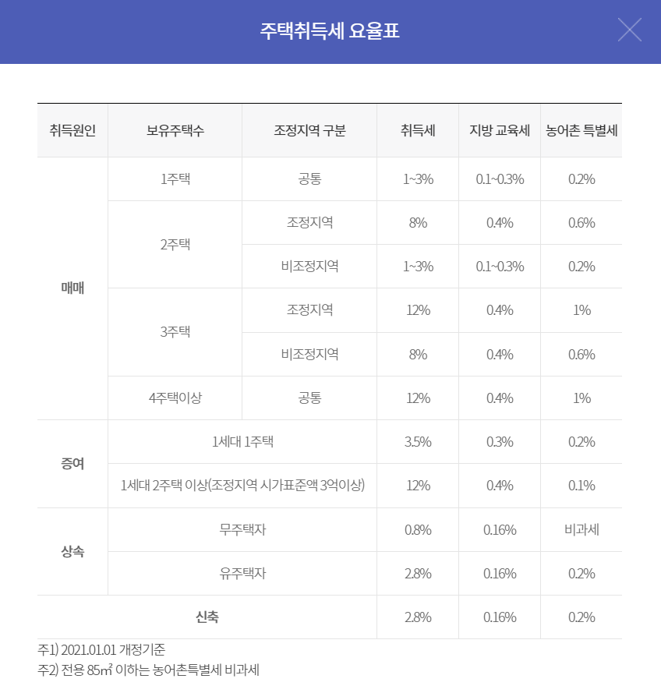
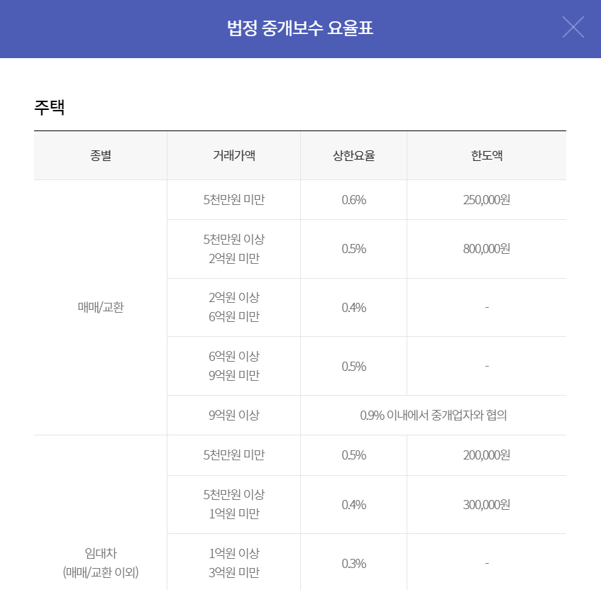

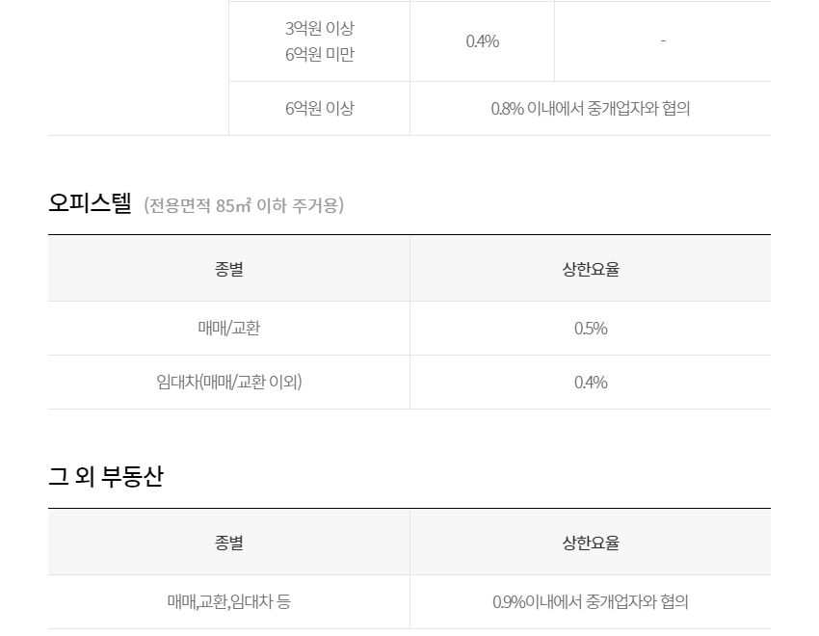
 |  |  |  | 법인 주택 취득세
 |  |  |  | 공시지가 1억이하 : 1~3%
 |  |  |  | 공시지가 1억 초과 : 12%

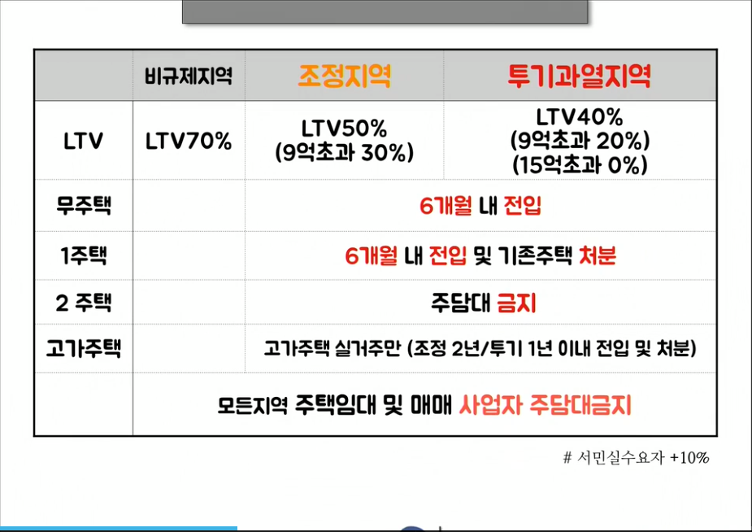

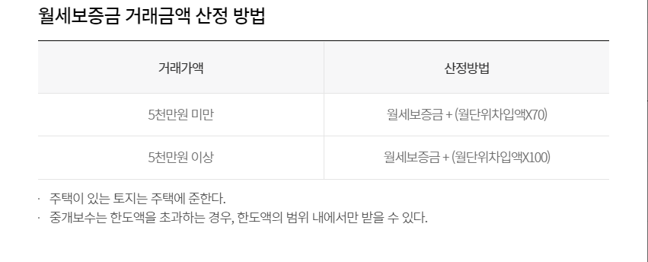

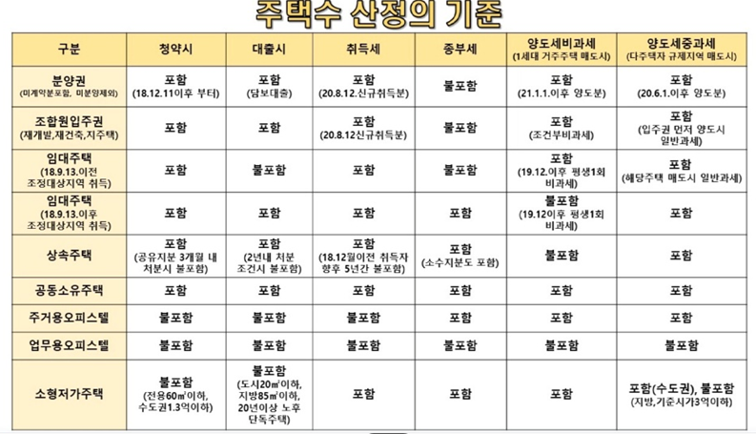

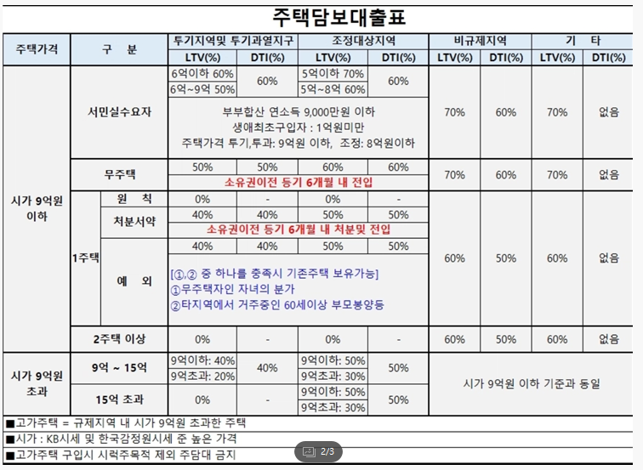
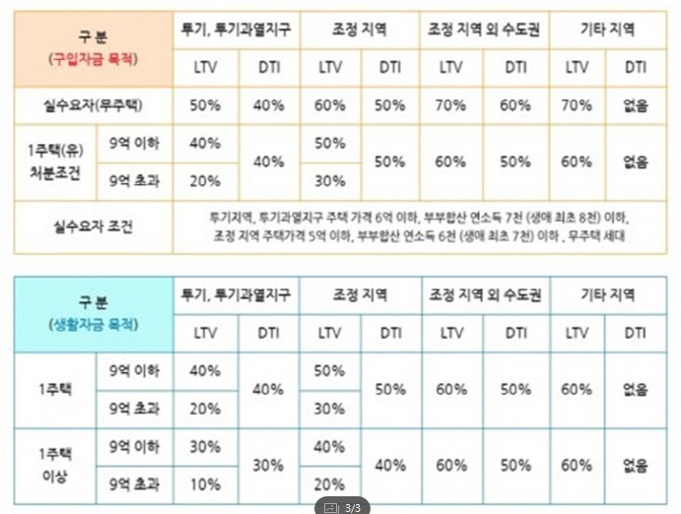

전용면적(건물면적) : 실제 사용가능한 실내 공간 (발코니 제외)
공급면적 : 전용면적 + 공용면적(계단, 복도 등)
계약면적 : 전용면적 + 공용면적 + 기타공용면적(경비실, 관리실 등) |  |  |  |  | 전용 | 공용 | 공급 | 평
서비스면적 : 발코니 (전용면적에 포함X) |  |  |  |  | 33.27 | 15.1262 | 48.3962 | 14.665515152
오피스텔은 서비스면적이 없기때문에 더 좁음 |  |  |  |  | 34.81 | 15.8263 | 50.6363 | 15.344333333
전용율 = 전용면적/공급면적 (아파트는 80%, 오피스텔은 50% 수준) |  |  |  |  | 40.87 | 18.58 | 59.45 | 18.015151515
전용 |  | 공급 (전용율 80%) |  |  | 42.36 | 19.2589 | 61.6189 | 18.672393939
m2 | 평 | m2 | 평 |  | 56.53 | 25.7014 | 82.2314 | 24.918606061
109 | 33.03 | 136.25 | 41.29 |  | 33.27 | 15.1262 | 48.3962 | 14.665515152
84 | 25.45 | 105 | 31.82
74 | 22.42 | 92.5 | 28.03
59 | 17.88 | 73.75 | 22.35

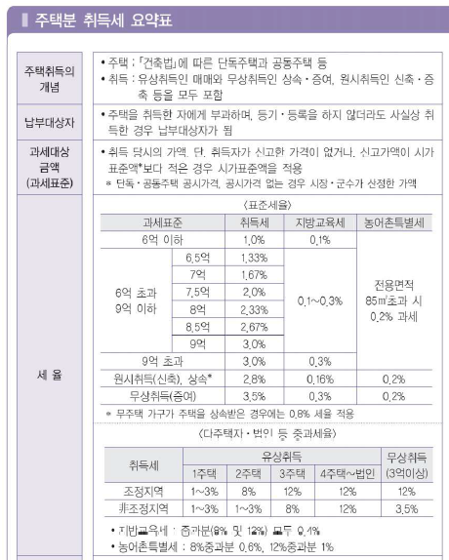
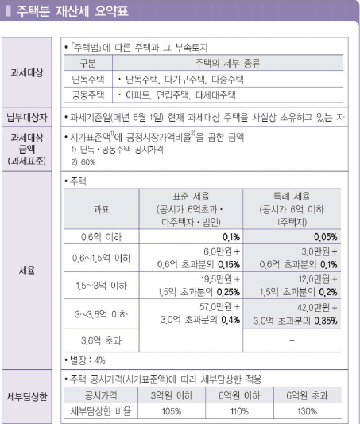
 |  |  |  |  |  |  |  |  | 취득세 | 주택수 | 조정/비조정 | 공시지가
 |  |  |  |  |  |  |  |  | 1~3% | 무주택 | - | -
 |  |  |  |  |  |  |  |  |  | 2주택 | 비조정 | -
 |  |  |  |  |  |  |  |  |  | 다주택/법인 | - | 1억 이하
 |  |  |  |  |  |  |  |  | 8% | 2주택 | 조정 | -
 |  |  |  |  |  |  |  |  | 12% | 다주택/법인 | - | 1억 초과

 |  |  |  |  |  |  |  |  | 양도세 | 주택수 | 조정/비조정 | 보유기간
 |  |  |  |  |  |  |  |  | 30~45% | 법인(보유세) | - | -
 |  |  |  |  |  |  |  |  | 일반과세 | 무주택 | - | 2년 이상
 |  |  |  |  |  |  |  |  |  | 2~다주택 | 비조정 | 2년 이상
 |  |  |  |  |  |  |  |  | 일반+20% | 2주택 | 조정 | 2년 이상
 |  |  |  |  |  |  |  |  | 일반+30% | 다주택 | 조정 | 2년 이상
 |  |  |  |  |  |  |  |  | 60% | - | - | 1~2년
 |  |  |  |  |  |  |  |  | 70% | - | - | 1년 이하

